상품제안서
JB.lab 저소음 초고속 무선충전 거치대 JQi7 | 상품코드: F15608

 |  |  |  |  |  |  | 02-412-0044 | www.easy1.co.kr
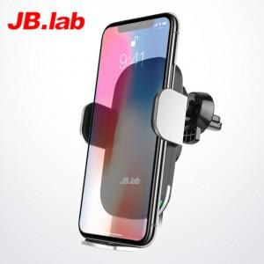

【상세/제작정보】

【인쇄/포장옵션】 | 레이저 / 포장지포장

【공급단가】 | 수량 | 20~ | 50~ | 100~ | 500~ | 1,000~
*VAT별도 | 단가 | 32,670원 | 31,460원 | 30,250원 | 29,040원 | 28,310원

【상품 URL】 | https://dev.easy1.co.kr:443/src/goods_detail.php?gdno=15608

